상품제안서
코메론 키고리 줄자 2M | 상품코드: F29221

 |  |  |  |  |  |  | 02-412-0044 | www.easy1.co.kr
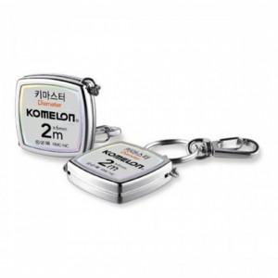

【상세/제작정보】 | 휴대가 간편한 키고리 줄자

【인쇄/포장옵션】 | 레이저 / 포장지포장

【공급단가】 | 수량 | 100~ | 300~ | 500~ | 1,000~ | 3,000~
*VAT별도 | 단가 | 4,640원 | 4,560원 | 4,450원 | 4,370원 | 4,250원

【상품 URL】 | https://dev.easy1.co.kr:443/src/goods_detail.php?gdno=29221

